ログイン
外部設計書 |  |  |  |  |  | チーム名 |  | パラパラチャーハン
 |  |  |  |  |  | 画面名 |  | ログイン |  |  |  | 作成者 | 座間陽嵩 |  |  |  | 更新者
 |  |  |  |  |  | システム名 |  | famiLink |  |  |  | 作成日 | 2024-06-07 |  |  |  | 更新日
 |  |  |  |  |  | 備考

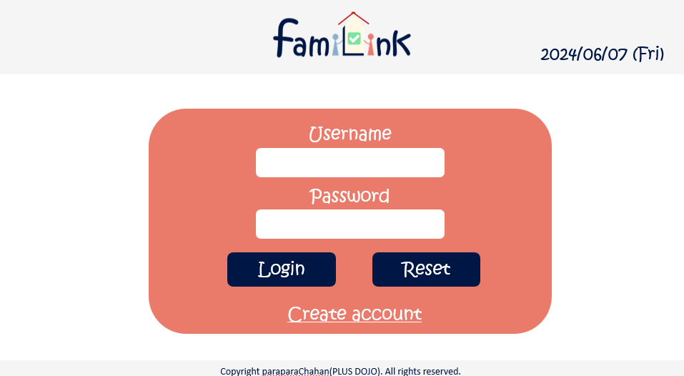
 | 画面設計
 |  | ※サンプルでは画像を貼っていますが、Excelの機能で図形を貼り付けても構いません。
 |  |  |  |  |  |  |  |  |  |  |  |  |  |  | スマホ表示
6

1

2

4
5

3

 | 機能設計
 |  | ページロード

 |  |  | 本画面ではページロード時の処理は無し。
 |  |  | ログイン画面用jspを表示する。

 |  | loginボタン押下時

 |  |  | ボタン押下時、以下のエラーチェックを行う。
 |  |  | 1.ログインIDが入力されていない。
 |  |  |  | 「ログインIDを入力してください。」エラーを表示する。
 |  |  | 2.パスワードが入力されていない。
 |  |  |  | 「パスワードを入力してください。」エラーを表示する。

 |  |  | 上記エラーが無い場合、以下のパスワードチェックを行う。
 |  |  | 1.パスワードにシステム上に設定したpepperを付与し、md5ハッシュ化する。
 |  |  | 2.ログインIDとハッシュ化したパスワードを用いてusersテーブルを検索し、1件ヒットするかどうかをチェックする。

 |  | resetボタン押下時
 |  |  | 入力された文字がリセットされる。

 |  | usernameボタン押下時

 |  |  | 登録してあるusernameを打ち込む

 |  | passwordボタン押下時

 |  |  | 登録してあるpasswordを打ち込む

 |  | accountcreateボタン押下時

 |  |  | 新規登録画面に遷移する。

 | 項目定義書

 | No |  | 物理名 |  | 論理名 |  | 画面型 |  | データ型(Java) | min | max | DBテーブル |  | DBカラム |  | 備考
 |  | 1 | userID |  | ユーザーID |  | input |  | text |  | 20 | account_table |  | userID
 |  | 2 | pw |  | パスワード |  | input |  | text |  | 20 | account_table |  | pw
 |  | 3 | createaccount |  | 新規登録ボタン |  | button
 |  | 4 | login |  | ログインボタン |  | button
 |  | 5 | reset |  | リセットボタン |  | button
 |  | 6 | today |  | 日付 |  | div |  | Date |  |  |  |  |  |  | 今日の日付が自動表示
 |  | 7
 |  | 8
 |  | 9
 |  | 10
 |  | 11
 |  | 12
 |  | 13
 |  | 14
 |  | 15
 |  | 16
 |  | 17
 |  | 18
 |  | 19
 |  | 20
 |  | 21
 |  | 22
 |  | 23
 |  | 24
 |  | 25
 |  | 26
 |  | 27
 |  | 28
 |  | 29
 |  | 30

新規登録画面
外部設計書 |  |  |  |  | チーム名 |  | パラパラチャーハン
 |  |  |  |  | 画面名 |  | 新規登録画面 |  |  |  | 作成者 | 座間陽嵩 |  |  | 更新者
 |  |  |  |  | システム名 |  | famiLink |  |  |  | 作成日 | 2024-06-07 |  |  | 更新日
 |  |  |  |  | 備考

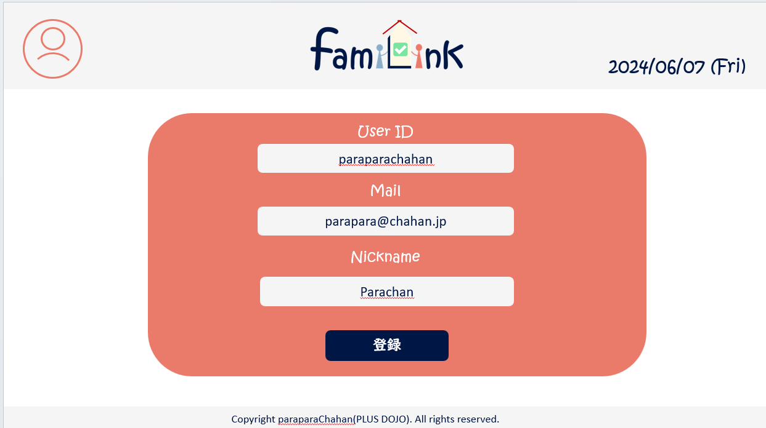
 | 画面設計

5

1

 |  | 画像
2

3

4

 | 機能設計
 |  | 1.ページロード

 |  |  | login.jspを準備する
 |  | 2.usernameボタンをクリック
 |  |  | 以下のエラーチェックを実施する。
 |  |  | ユーザーIDが入力されていない場合「ユーザーIDを入力してください。」エラー。

 |  | 3.メールアドレスボタンをクリック
 |  |  | メールアドレスを登録
 |  |  | メールアドレスが入力されていない場合「メールアドレスを入力してください。」エラー。

 |  | 4.ニックネーム

 |  |  | 入力は任意とする。

 |  | 5.送信ボタン

 |  |  | 送信ボタンをクリックすると入力したメールアドレス宛に完了メールが届く

 | 項目定義書
 |  |  | （※本ページの詳細は割愛。一覧検索を参考に作成していく）
 | No |  | 物理名 | 論理名 |  | 画面型 |  | データ型(Java) | min | max | DBテーブル |  | DBカラム | 備考
 |  | 1 | userID | ユーザーID |  | input |  | text |  | 20 | account_table |  | userID
 |  | 2 | mail | メールアドレス |  | input |  | mail |  | 100 | account_table |  | mail
 |  | 3 | nickname | ニックネーム |  | input |  | text |  | 20 | account_table |  | nickname
 |  | 4 | 送信ボタン | 送信ボタン |  | submit

ホーム画面
外部設計書 |  |  |  |  | チーム名
 |  |  |  |  | 画面名 |  |  |  |  | 作成者 |  |  | 更新者
 |  |  |  |  | システム名 |  |  |  |  | 作成日 |  |  | 更新日
 |  |  |  |  | 備考
4
4

4
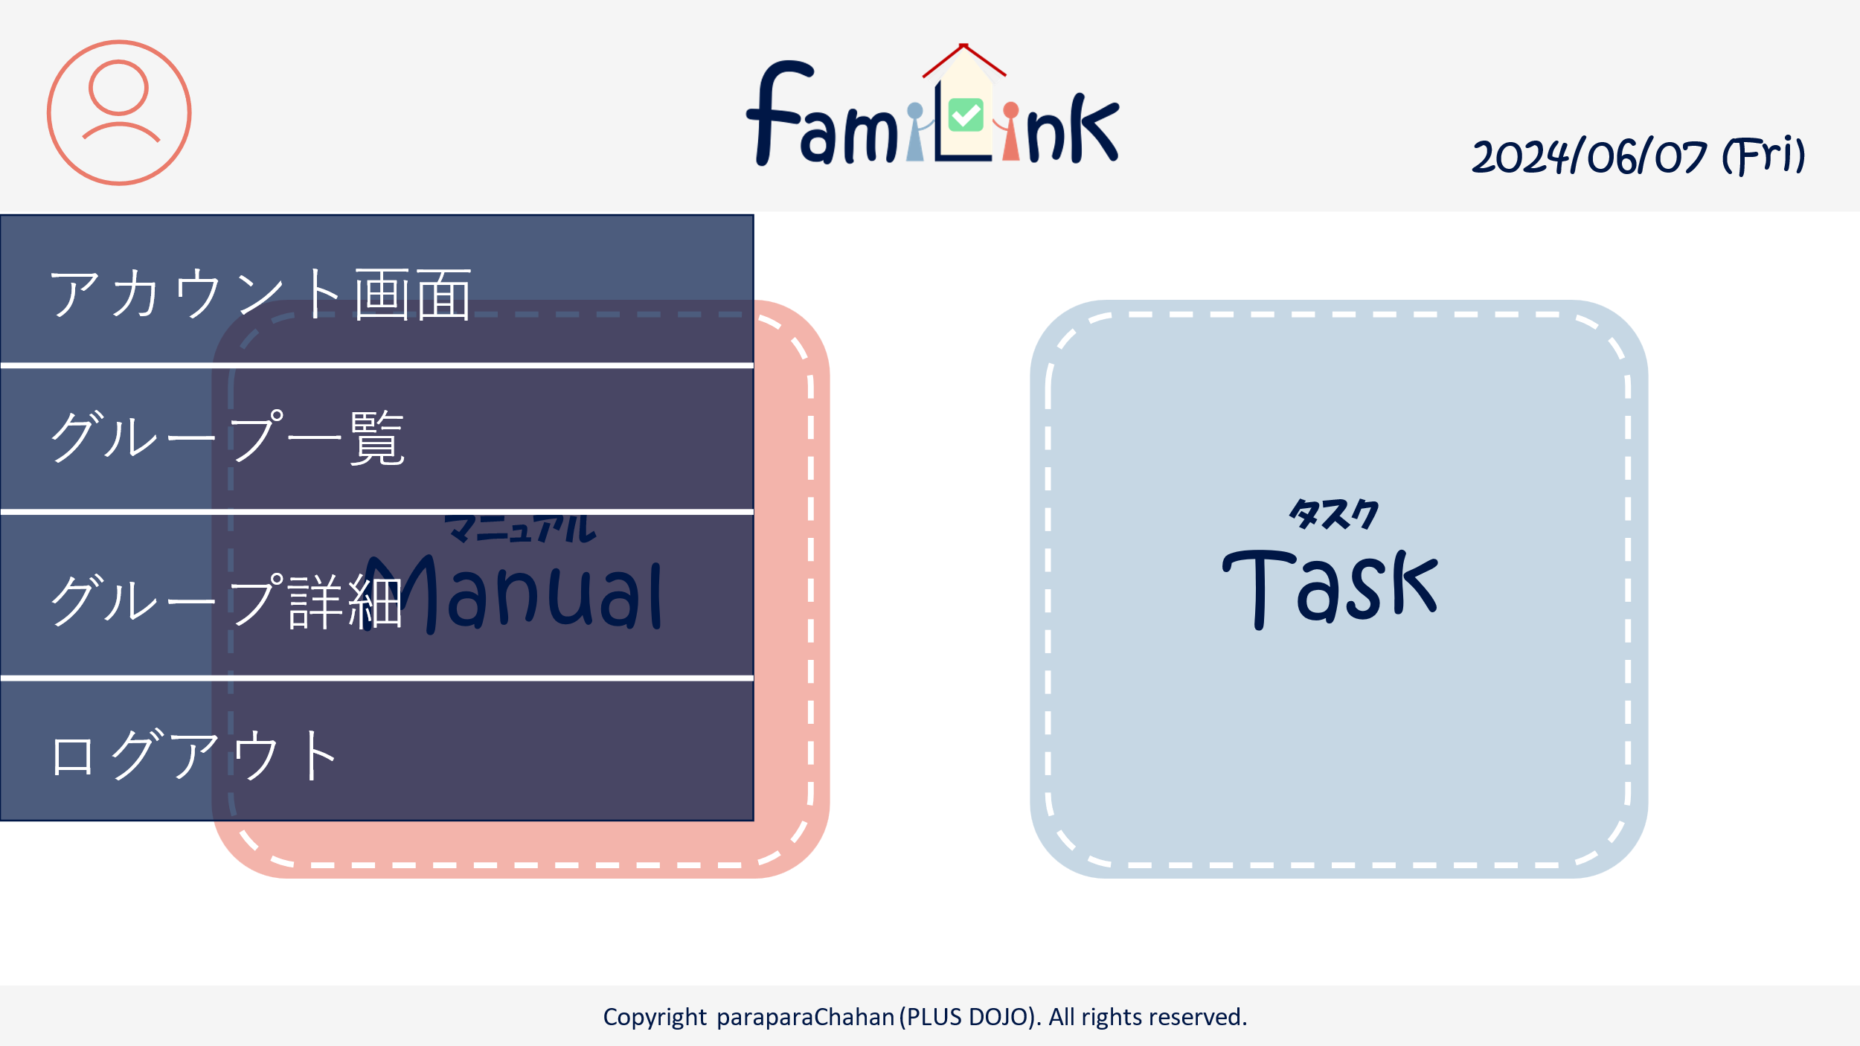
 | 画面設計
3
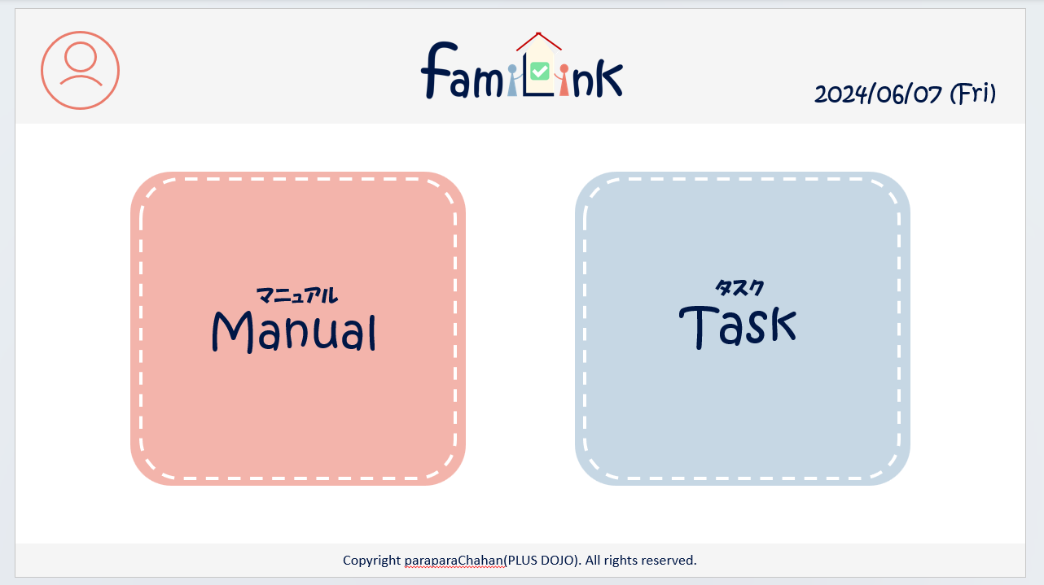

4-1

1
2

4-2

4-3

4-4

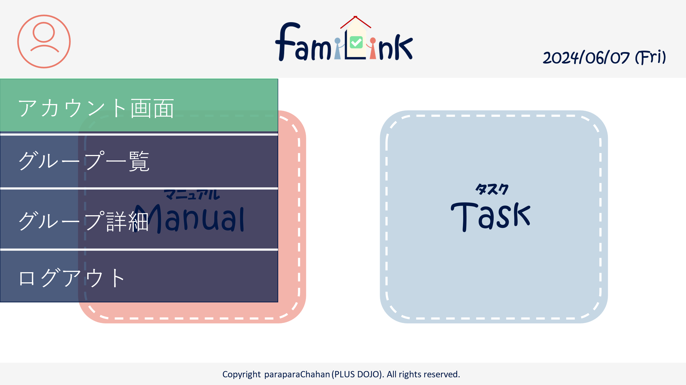
カーソルを乗せたとき
 | 機能設計
 |  | 1.ページロード
 |  |  | home画面jspを用意する。

 |  | 2.マニュアルボタンクリック
 |  |  | マニュアルservletにgetする。

 |  | 3.タスクボタンクリック
 |  |  | タスクservleにgetする。

 |  | 4.アカウントボタンクリック
 |  |  | クリックすると、アカウント情報変更・グループ一覧・グループ詳細情報・ログアウトの選択肢が表示される。
 |  |  | アカウント情報変更をクリックするとアカウントservletにgetする。
 |  |  | グループ一覧をクリックするとアカウントservletにgetする。
 |  |  | グループ詳細をクリックするとアカウントservletにgetする。
 |  |  | ログアウトをクリックすると、確認アラートが表示されはいを押すとログアウトする。

 |  | 5.ロゴクリック
 |  |  | クリックするとホームservletにgetする。

 | 項目定義書

 | No |  | 物理名 | 論理名 |  | 画面型 | データ型(Java) | min | max | DBテーブル | DBカラム | 備考
 |  | 1 | manuel | マニュアルボタン |  | button
 |  | 2 | task | タスクボタン |  | button
 |  | 3 | logo | ロゴボタン |  | button
 |  | 4 | acount | アカウントボタン |  | button
 |  | 4.1 | acount_info | アカウント情報 |  | button
 |  | 4.2 | group_list | グループ一覧 |  | button
 |  | 4.3 | group_info | グループ詳細情報 |  | button
 |  | 4.4 | logout | ログアウト |  | button

マニュアル画面（一覧）
外部設計書 |  |  |  |  | チーム名 |  | C2＿パラパラチャーハン
 |  |  |  |  | 画面名 |  | マニュアル画面（一覧） |  |  |  | 作成者 | 増田 |  |  | 更新者
 |  |  |  |  | システム名 |  |  |  |  |  | 作成日 | 2024-06-07 |  |  | 更新日
 |  |  |  |  | 備考

 | 画面設計
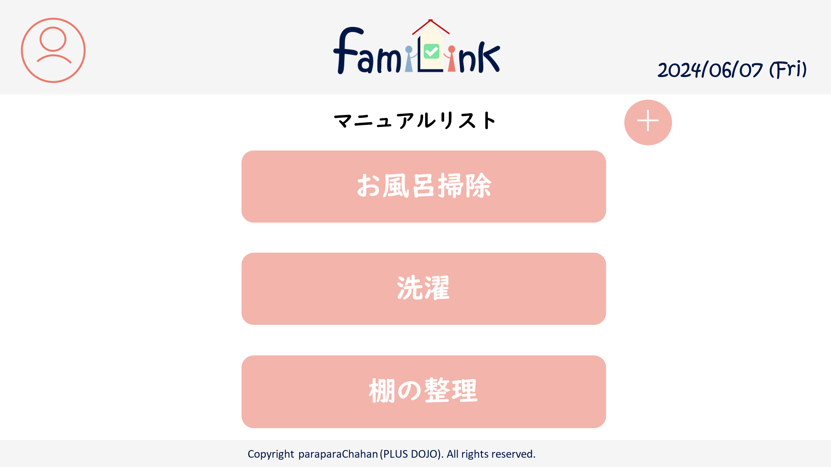
1
2
3

5

4

 | 機能設計
 |  | 1.ページロード
 |  |  | manualList.jspを表示

 |  | 2.アカウントボタンクリック
 |  |  | クリックすると、アカウント情報変更・グループ一覧・グループ詳細情報・ログアウトの選択肢が表示される。
 |  |  | アカウント情報変更をクリックするとアカウントservletにgetする。
 |  |  | グループ一覧をクリックするとアカウントservletにgetする。
 |  |  | グループ詳細をクリックするとアカウントservletにgetする。
 |  |  | ログアウトをクリックすると、確認アラートが表示されはいを押すとログアウトする。

 |  | 3.ロゴクリック
 |  |  | クリックするとhomeServletにgetする。

 |  | 4.各マニュアルクリック
 |  |  | manualUpdateServletにget

 |  | 5.新規追加ボタンクリック
 |  |  | manualRegistServletにget

 |  | 6.検索確定ボタンクリック
 |  |  | searchResultServletにpost、もしくは検索結果以外のマニュアルを画面から消去

 | 項目定義書

 | No |  | 物理名 | 論理名 |  | 画面型 |  | データ型(Java) | min | max | DBテーブル |  | DBカラム | 備考
 |  | 1 | acount | アカウントボタン |  | button
 |  | 1.1 | acount_info | アカウント情報 |  | button
 |  | 1.2 | group_list | グループ一覧 |  | button
 |  | 1.3 | group_info | グループ詳細情報 |  | button
 |  | 1.4 | logout | ログアウト |  | button
 |  | 2 | logo | ロゴボタン |  | button
 |  | 3 | today | 日付 |  | div |  | Date |  |  |  |  |  | 今日の日付が自動表示
 |  | 4 | manual | マニュアルボタン |  | button
 |  | 5 | add | 新規作成ボタン |  | button
 |  | 6 | keyword | 検索キーワード |  | input |  | String
 |  | 7 | search | 検索ボタン |  | submit

マニュアル画面(検索結果)
外部設計書 |  |  |  |  | チーム名 |  | C2＿パラパラチャーハン
 |  |  |  |  | 画面名 |  | マニュアル画面（検索結果） |  |  |  | 作成者 | 増田 |  |  | 更新者
 |  |  |  |  | システム名 |  |  |  |  |  | 作成日 | 2024-06-07 |  |  | 更新日
 |  |  |  |  | 備考

 | 画面設計
1
2
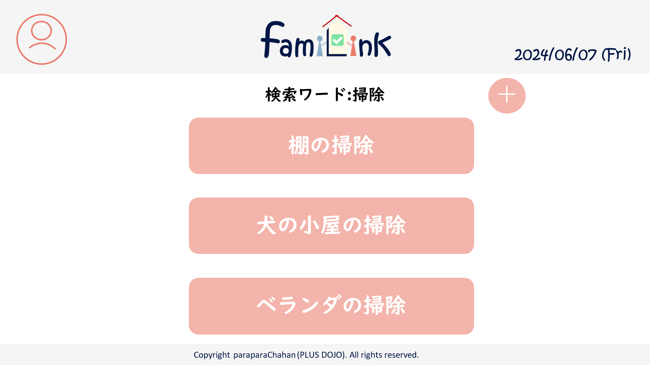
3

5

4

 | 機能設計
 |  | 1.ページロード
 |  |  | searchResult.jspを表示

 |  | 2.アカウントボタンクリック
 |  |  | クリックすると、アカウント情報変更・グループ一覧・グループ詳細情報・ログアウトの選択肢が表示される。
 |  |  | アカウント情報変更をクリックするとアカウントservletにgetする。
 |  |  | グループ一覧をクリックするとアカウントservletにgetする。
 |  |  | グループ詳細をクリックするとアカウントservletにgetする。
 |  |  | ログアウトをクリックすると、確認アラートが表示されはいを押すとログアウトする。

 |  | 3.ロゴクリック
 |  |  | クリックするとhomeServletにgetする。

 |  | 4.各マニュアルクリック
 |  |  | manualUpdateServletにget

 |  | 5.新規追加ボタンクリック
 |  |  | manualRegistServletにget

 |  | 6.検索確定ボタンクリック
 |  |  | searchResultServletにpost、もしくは検索結果以外のマニュアルを画面から消去

 | 項目定義書

 | No |  | 物理名 | 論理名 |  | 画面型 |  | データ型(Java) | min | max | DBテーブル |  | DBカラム | 備考
 |  | 1 | acount | アカウントボタン |  | button
 |  | 1.1 | acount_info | アカウント情報 |  | button
 |  | 1.2 | group_list | グループ一覧 |  | button
 |  | 1.3 | group_info | グループ詳細情報 |  | button
 |  | 1.4 | logout | ログアウト |  | button
 |  | 2 | logo | ロゴボタン |  | button
 |  | 3 | today | 日付 |  | div |  | Date |  |  |  |  |  | 今日の日付が自動表示
 |  | 4 | manual | マニュアルボタン |  | button
 |  | 5 | add | 新規作成ボタン |  | button
 |  | 6 | keyword | 検索キーワード |  | input |  | String
 |  | 7 | search | 検索ボタン |  | submit

マニュアル画面(登録)
外部設計書 |  |  |  |  | チーム名 |  | C2＿パラパラチャーハン
 |  |  |  |  | 画面名 |  | マニュアル画面（登録） |  |  |  | 作成者 | 増田 |  |  | 更新者
 |  |  |  |  | システム名 |  |  |  |  |  | 作成日 | 2024-06-07 |  |  | 更新日
 |  |  |  |  | 備考

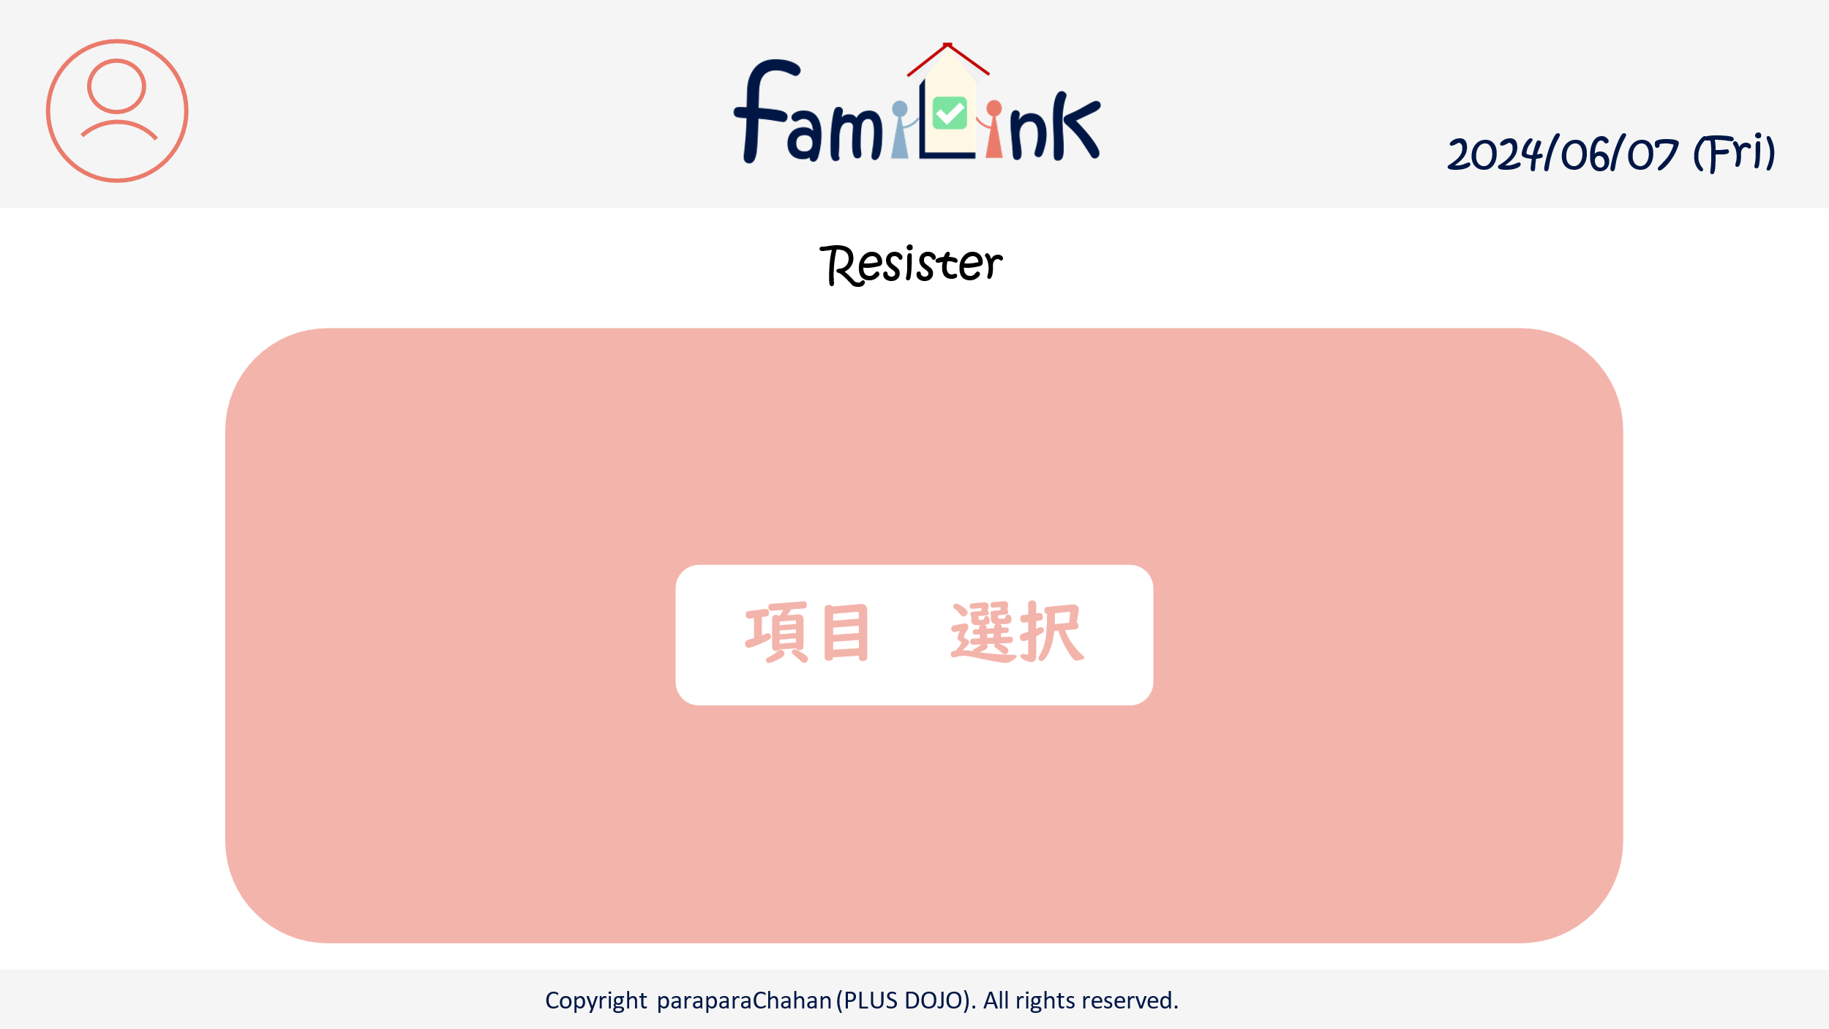
3
 | 画面設計
1
2
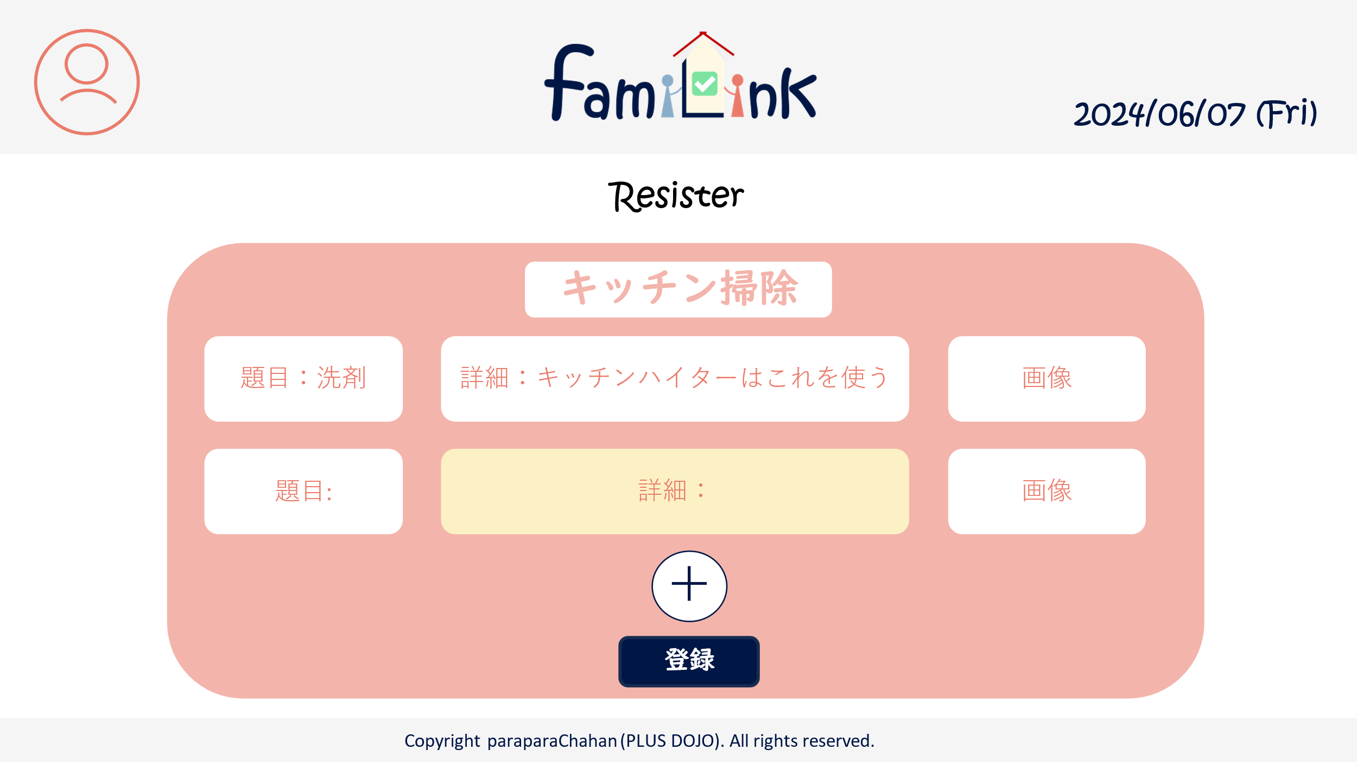

3

5

3-1
3-2
3-3
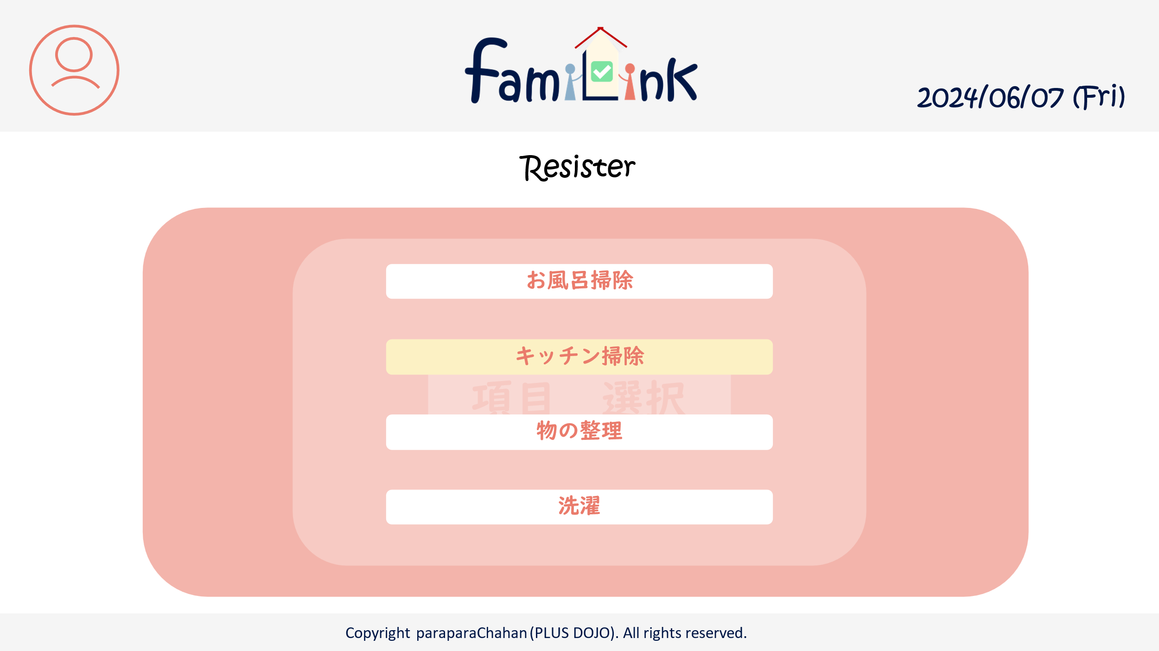
-
4

3

6

 | 機能設計
 |  | 1.ページロード
 |  |  | manualRegist.jspを表示

 |  | 2.アカウントボタンクリック
 |  |  | クリックすると、アカウント情報変更・グループ一覧・グループ詳細情報・ログアウトの選択肢が表示される。
 |  |  | アカウント情報変更をクリックするとアカウントservletにgetする。
 |  |  | グループ一覧をクリックするとアカウントservletにgetする。
 |  |  | グループ詳細をクリックするとアカウントservletにgetする。
 |  |  | ログアウトをクリックすると、確認アラートが表示されはいを押すとログアウトする。

 |  | 3.ロゴクリック
 |  |  | クリックするとhomeServletにgetする。

 |  | 4.登録ボタンクリック
 |  |  | resultServletにget

 | 項目定義書

 | No |  | 物理名 | 論理名 |  | 画面型 |  | データ型(Java) | min | max | DBテーブル |  | DBカラム | 備考
 |  | 1 | acount | アカウントボタン |  | button
 |  | 1.1 | acount_info | アカウント情報 |  | button
 |  | 1.2 | group_list | グループ一覧 |  | button
 |  | 1.3 | group_info | グループ詳細情報 |  | button
 |  | 1.4 | logout | ログアウト |  | button
 |  | 2 | logo | ロゴボタン |  | button
 |  | 3 | set | 項目
 |  | 3.1 | heading | 見出し |  | input |  | String
 |  | 3.2 | detail | 内容 |  | input |  | String
 |  | 3.3 | image | 画像 |  | input |  | file
 |  | 4 | add | 項目追加ボタン |  | button
 |  | 5 | delete | 項目削除ボタン |  | button
 |  | 6 | regist | 登録ボタン |  | submit

マニュアル画面(詳細)
外部設計書 |  |  |  |  | チーム名 |  | C2＿パラパラチャーハン
 |  |  |  |  | 画面名 |  | マニュアル画面（詳細） |  |  |  | 作成者 | 増田 |  |  | 更新者
 |  |  |  |  | システム名 |  |  |  |  |  | 作成日 | 2024-06-07 |  |  | 更新日
 |  |  |  |  | 備考

1
2
 | 画面設計

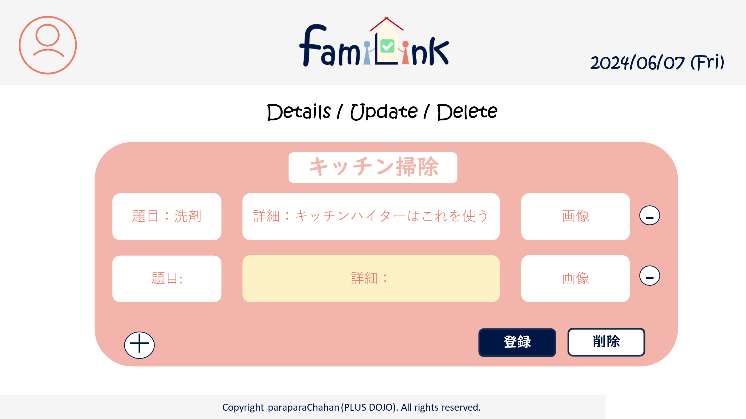

3

3-1
3-2
3-3

5

4
6
7

 | 機能設計
 |  | 1.ページロード
 |  |  | manualUpdate.jspを表示

 |  | 2.アカウントボタンクリック
 |  |  | クリックすると、アカウント情報変更・グループ一覧・グループ詳細情報・ログアウトの選択肢が表示される。
 |  |  | アカウント情報変更をクリックするとアカウントservletにgetする。
 |  |  | グループ一覧をクリックするとアカウントservletにgetする。
 |  |  | グループ詳細をクリックするとアカウントservletにgetする。
 |  |  | ログアウトをクリックすると、確認アラートが表示されはいを押すとログアウトする。

 |  | 3.ロゴクリック
 |  |  | クリックするとhomeServletにgetする。

 |  | 4.更新ボタンクリック
 |  |  | resultServletにget

 | 項目定義書

 | No |  | 物理名 | 論理名 |  | 画面型 |  | データ型(Java) | min | max | DBテーブル |  | DBカラム | 備考
 |  | 1 | acount | アカウントボタン |  | button
 |  | 1.1 | acount_info | アカウント情報 |  | button
 |  | 1.2 | group_list | グループ一覧 |  | button
 |  | 1.3 | group_info | グループ詳細情報 |  | button
 |  | 1.4 | logout | ログアウト |  | button
 |  | 2 | logo | ロゴボタン |  | button
 |  | 3 | set | 項目
 |  | 3.1 | heading | 見出し |  | input |  | String
 |  | 3.2 | detail | 内容 |  | input |  | String
 |  | 3.3 | image | 画像 |  | input |  | file
 |  | 4 | add | 項目追加ボタン |  | button
 |  | 5 | delete | 項目削除ボタン |  | button
 |  | 6 | update | 更新ボタン |  | submit
 |  | 7 | allDelete | 削除ボタン |  | submit

タスク画面（一覧）
外部設計書 |  |  |  |  | チーム名 |  | C2＿パラパラチャーハン
 |  |  |  |  | 画面名 |  | タスク画面（一覧） |  |  |  | 作成者 | 増田 |  |  | 更新者
 |  |  |  |  | システム名 |  |  |  |  |  | 作成日 | 2024-06-07 |  |  | 更新日
 |  |  |  |  | 備考

1
2
 | 画面設計
3
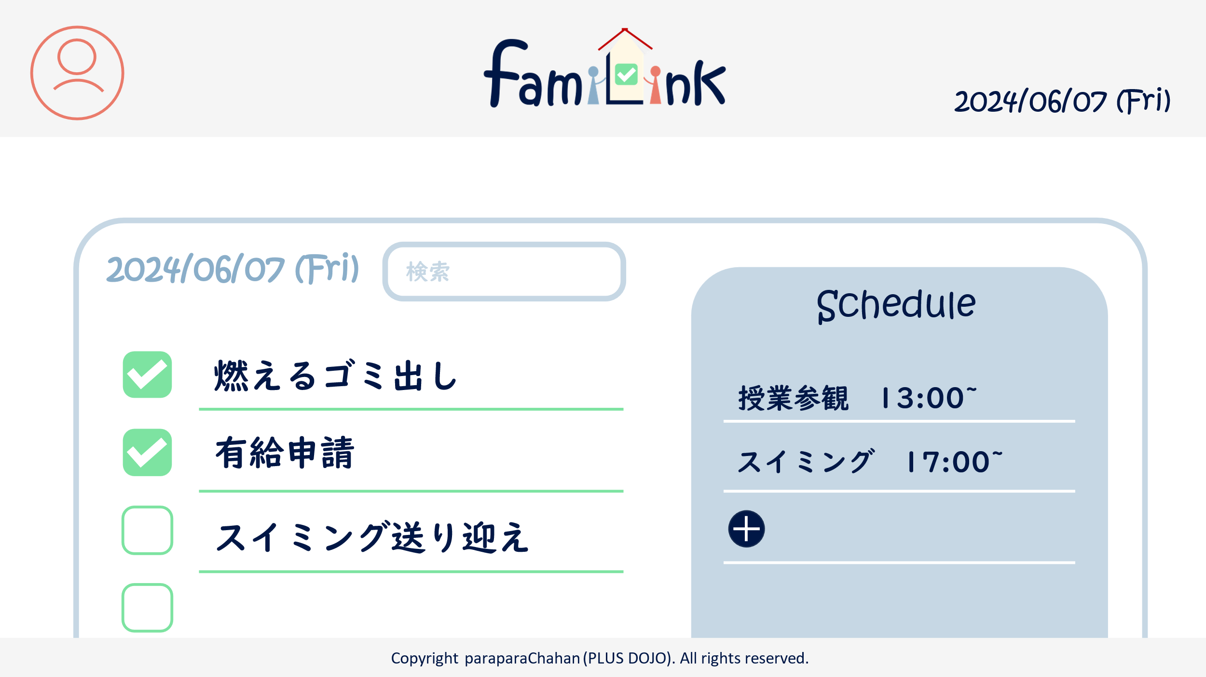

10
9
8

6
4
5

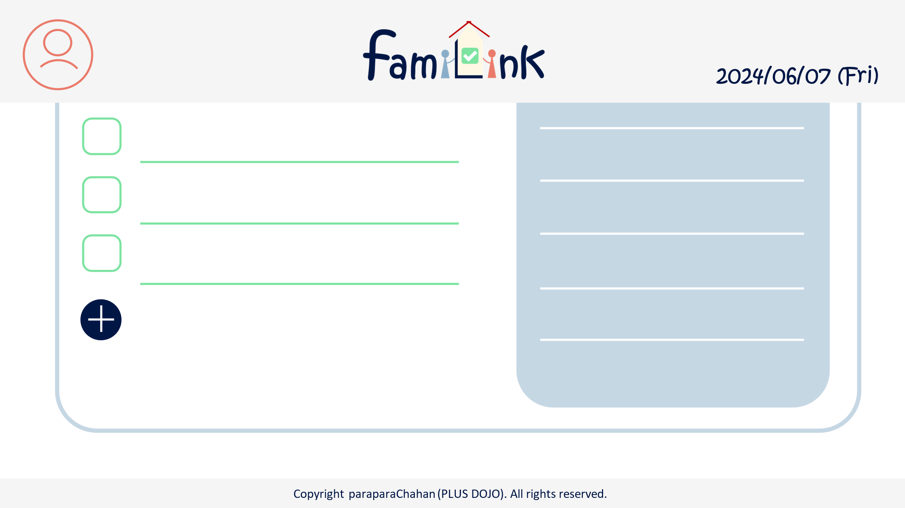
7

7

 | 機能設計
 |  | 1.ページロード
 |  |  | taskList.jspを表示

 |  | 2.アカウントボタンクリック
 |  |  | クリックすると、アカウント情報変更・グループ一覧・グループ詳細情報・ログアウトの選択肢が表示される。
 |  |  | アカウント情報変更をクリックするとアカウントservletにgetする。
 |  |  | グループ一覧をクリックするとアカウントservletにgetする。
 |  |  | グループ詳細をクリックするとアカウントservletにgetする。
 |  |  | ログアウトをクリックすると、確認アラートが表示されはいを押すとログアウトする。

 |  | 3.ロゴクリック
 |  |  | クリックするとhomeServletにgetする。

 |  | 4.各タスク、予定クリック
 |  |  | taskUpdateServletにget。Jspは別。

 |  | 5.新規追加ボタンクリック
 |  |  | taskRegistServletにget

 |  | 6.検索確定ボタンクリック
 |  |  | taskSearchResultServletにpost

 |  | 7.日付ボタン
 |  |  | 日付変更時、taskSearchResultServletにpost

 | 項目定義書

 | No |  | 物理名 | 論理名 |  | 画面型 |  | データ型(Java) | min | max | DBテーブル |  | DBカラム | 備考
 |  | 1 | acount | アカウントボタン |  | button
 |  | 1.1 | acount_info | アカウント情報 |  | button
 |  | 1.2 | group_list | グループ一覧 |  | button
 |  | 1.3 | group_info | グループ詳細情報 |  | button
 |  | 1.4 | logout | ログアウト |  | button
 |  | 2 | logo | ロゴボタン |  | button
 |  | 3 | today | 今日の日付 |  | div |  | Date |  |  |  |  |  | 今日の日付が自動表示
 |  | 4 | task | タスクボタン |  | button
 |  | 5 | schedule | 予定ボタン |  | button
 |  | 6 | check | チェックボタン |  | check |  | boolean
 |  | 7 | add | 新規作成ボタン |  | button
 |  | 8 | keyword | 検索キーワード |  | input |  | String
 |  | 9 | search | 検索ボタン |  | submit
 |  | 10 | date | 日付 |  | input

タスク画面（検索結果）
外部設計書 |  |  |  |  | チーム名 |  | C2＿パラパラチャーハン
 |  |  |  |  | 画面名 |  | タスク画面（検索結果） |  |  |  | 作成者 | 増田 |  |  | 更新者
 |  |  |  |  | システム名 |  |  |  |  |  | 作成日 | 2024-06-07 |  |  | 更新日
 |  |  |  |  | 備考

1
2
 | 画面設計
3

10
9
8

6
4
5

7

7

 | 機能設計
 |  | 1.ページロード
 |  |  | taskList.jspを表示

 |  | 2.アカウントボタンクリック
 |  |  | クリックすると、アカウント情報変更・グループ一覧・グループ詳細情報・ログアウトの選択肢が表示される。
 |  |  | アカウント情報変更をクリックするとアカウントservletにgetする。
 |  |  | グループ一覧をクリックするとアカウントservletにgetする。
 |  |  | グループ詳細をクリックするとアカウントservletにgetする。
 |  |  | ログアウトをクリックすると、確認アラートが表示されはいを押すとログアウトする。

 |  | 3.ロゴクリック
 |  |  | クリックするとhomeServletにgetする。

 |  | 4.各タスク、予定クリック
 |  |  | taskUpdateServletにget。Jspは別。

 |  | 5.新規追加ボタンクリック
 |  |  | taskRegistServletにget

 |  | 6.検索確定ボタンクリック
 |  |  | taskSearchResultServletにpost

 |  | 7.日付ボタン
 |  |  | 日付変更時、taskSearchResultServletにpost

 | 項目定義書

 | No |  | 物理名 | 論理名 |  | 画面型 |  | データ型(Java) | min | max | DBテーブル |  | DBカラム | 備考
 |  | 1 | acount | アカウントボタン |  | button
 |  | 1.1 | acount_info | アカウント情報 |  | button
 |  | 1.2 | group_list | グループ一覧 |  | button
 |  | 1.3 | group_info | グループ詳細情報 |  | button
 |  | 1.4 | logout | ログアウト |  | button
 |  | 2 | logo | ロゴボタン |  | button
 |  | 3 | today | 今日の日付 |  | div |  | Date |  |  |  |  |  | 今日の日付が自動表示
 |  | 4 | task | タスクボタン |  | button
 |  | 5 | schedule | 予定ボタン |  | button
 |  | 6 | check | チェックボタン |  | check |  | boolean
 |  | 7 | add | 新規作成ボタン |  | button
 |  | 8 | keyword | 検索キーワード |  | input |  | String
 |  | 9 | search | 検索ボタン |  | submit
 |  | 10 | date | 日付 |  | input

タスク画面(登録)
外部設計書 |  |  |  |  | チーム名 |  | C2＿パラパラチャーハン
 |  |  |  |  | 画面名 |  | タスク画面（登録） |  |  |  | 作成者 | 増田 |  |  | 更新者
 |  |  |  |  | システム名 |  |  |  |  |  | 作成日 | 2024-06-07 |  |  | 更新日
 |  |  |  |  | 備考

2
3
1
 | 画面設計
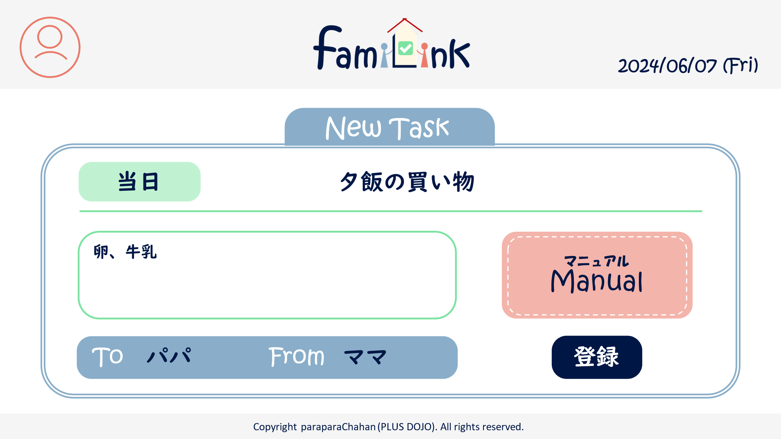

4.1
4.2

4.3
4.6

4.3
4.5
6

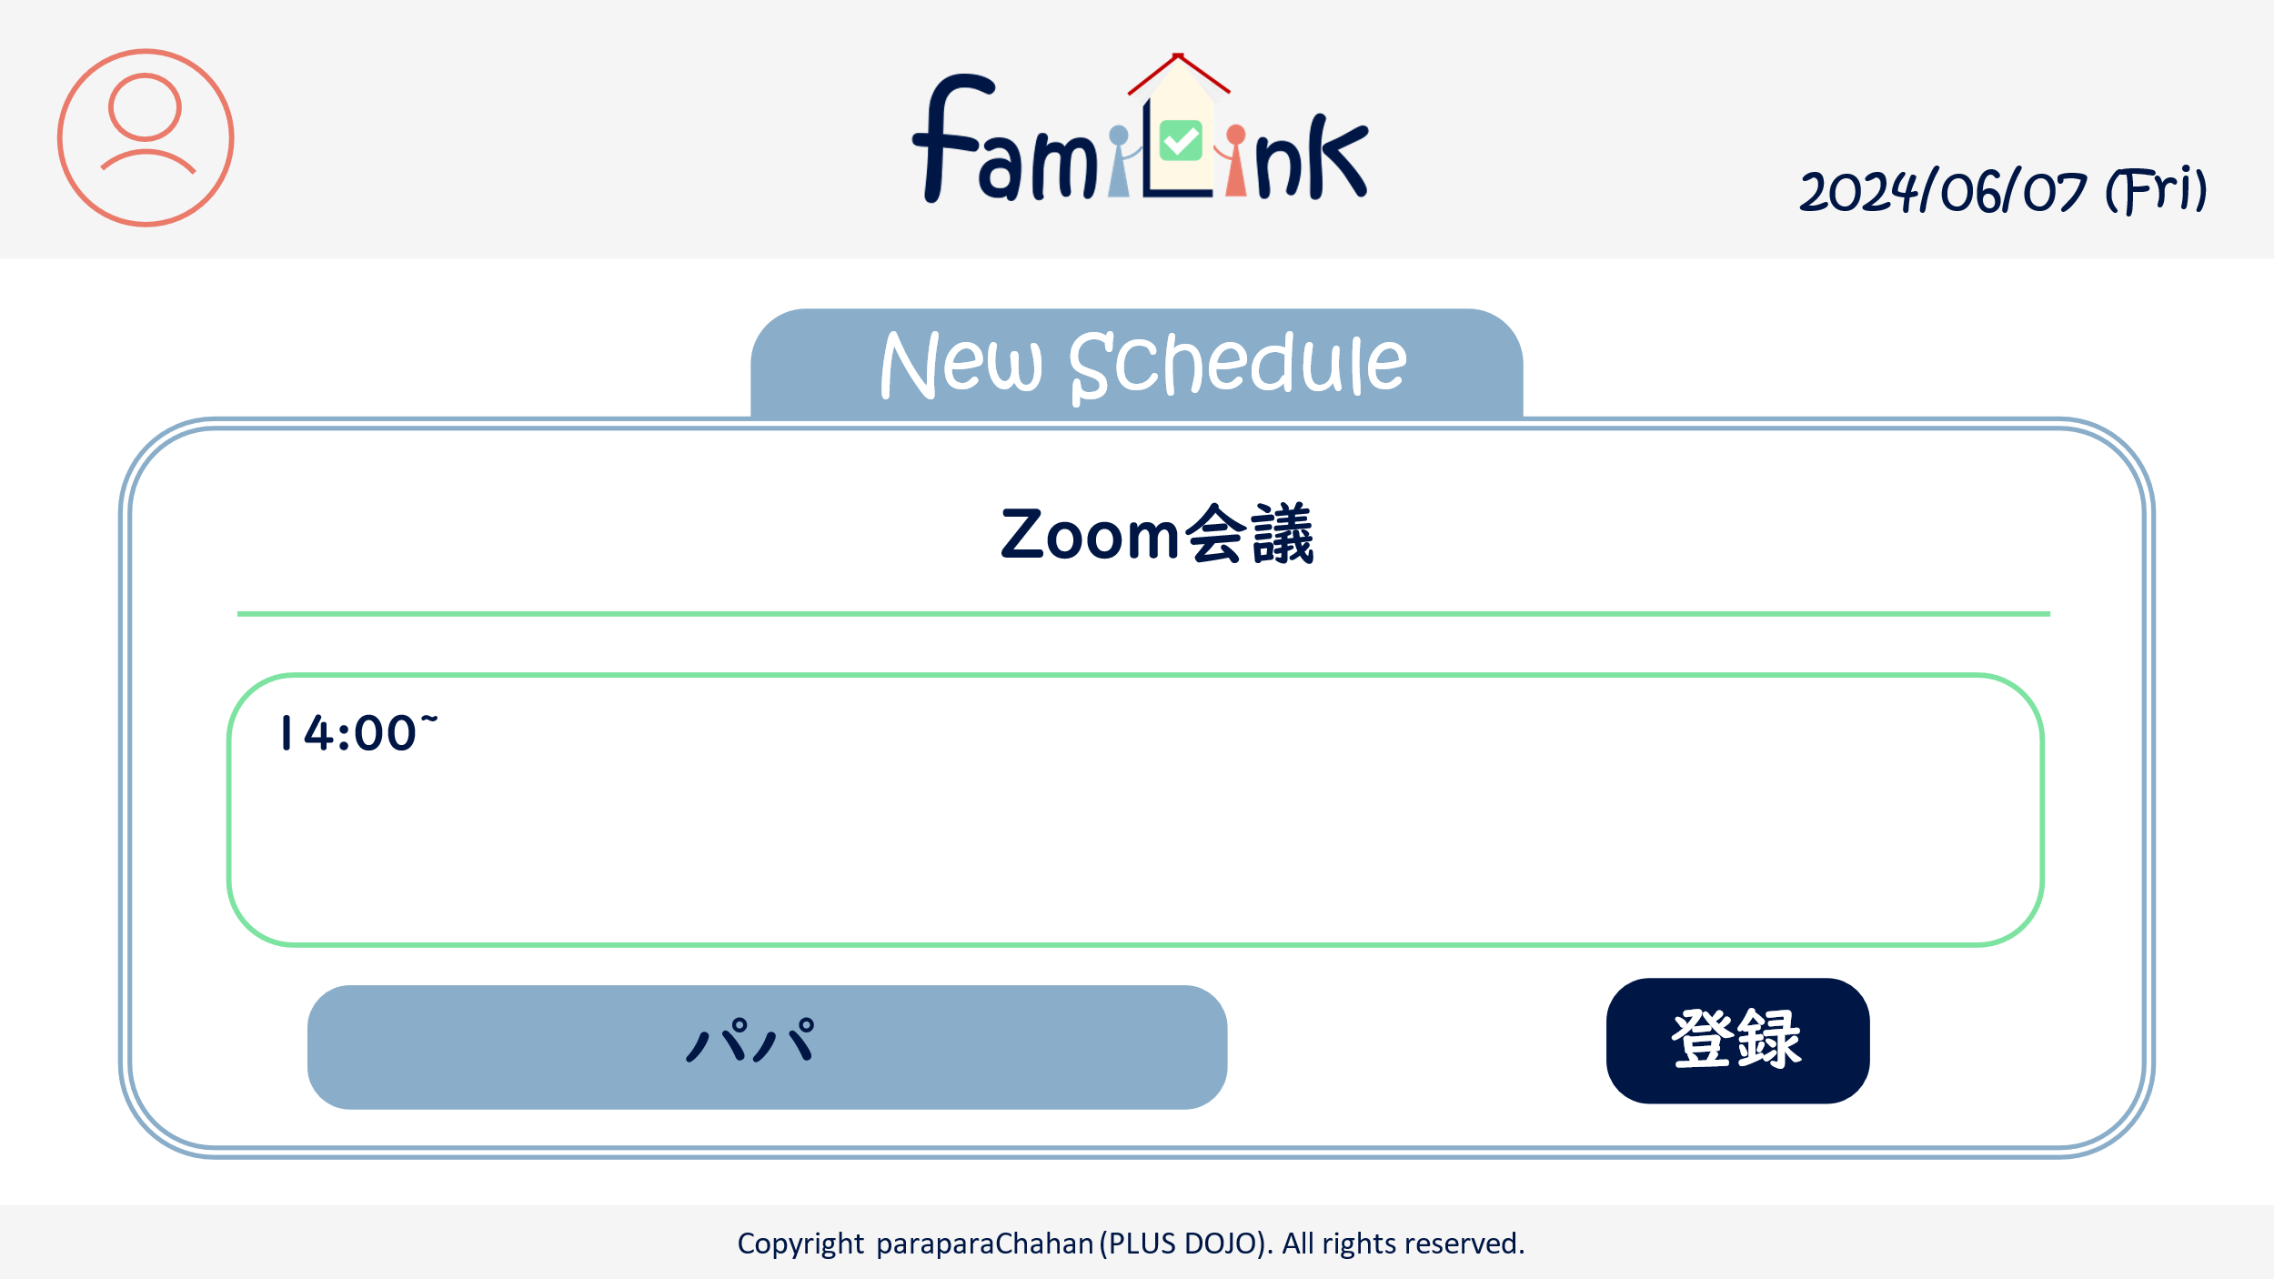

5.1

5.2

5.3
6

 | 機能設計
 |  | 1.ページロード
 |  |  | manualRegist.jspを表示

 |  | 2.アカウントボタンクリック
 |  |  | クリックすると、アカウント情報変更・グループ一覧・グループ詳細情報・ログアウトの選択肢が表示される。
 |  |  | アカウント情報変更をクリックするとアカウントservletにgetする。
 |  |  | グループ一覧をクリックするとアカウントservletにgetする。
 |  |  | グループ詳細をクリックするとアカウントservletにgetする。
 |  |  | ログアウトをクリックすると、確認アラートが表示されはいを押すとログアウトする。

 |  | 3.ロゴクリック
 |  |  | クリックするとhomeServletにgetする。

 |  | 4.登録ボタンクリック
 |  |  | resultServletにget

 | 項目定義書

 | No |  | 物理名 | 論理名 |  | 画面型 |  | データ型(Java) | min | max | DBテーブル |  | DBカラム | 備考
 |  | 1 | acount | アカウントボタン |  | button
 |  | 1.1 | acount_info | アカウント情報 |  | button
 |  | 1.2 | group_list | グループ一覧 |  | button
 |  | 1.3 | group_info | グループ詳細情報 |  | button
 |  | 1.4 | logout | ログアウト |  | button
 |  | 2 | logo | ロゴボタン |  | button
 |  | 3 | today | 今日の日付 |  | div |  | Date
 |  | 4 | taskItem | タスクの項目
 |  | 4.1 | date | 日付 |  | input |  | Date
 |  | 4.2 | heading | 見出し |  | input |  | String
 |  | 4.3 | detail | 内容 |  | input |  | String
 |  | 4.4 | to | 送り先 |  | input |  | select
 |  | 4.5 | from | 送り手 |  | div |  | String
 |  | 4.6 | manualLink | マニュアルリンク |  | select |  | String
 |  | 5 | scheduleItem | 予定の項目
 |  | 5.1 | heading | 見出し |  | input
 |  | 5.2 | detail | 内容 |  | input
 |  | 5.3 | from | 書き手 |  | div |  | String
 |  | 6 | regist | 登録ボタン |  | submit

タスク画面(詳細)
外部設計書 |  |  |  |  | チーム名 |  | C2＿パラパラチャーハン
 |  |  |  |  | 画面名 |  | タスク画面（詳細） |  |  |  | 作成者 | 増田 |  |  | 更新者
 |  |  |  |  | システム名 |  |  |  |  |  | 作成日 | 2024-06-07 |  |  | 更新日
 |  |  |  |  | 備考

1
2
3
 | 画面設計
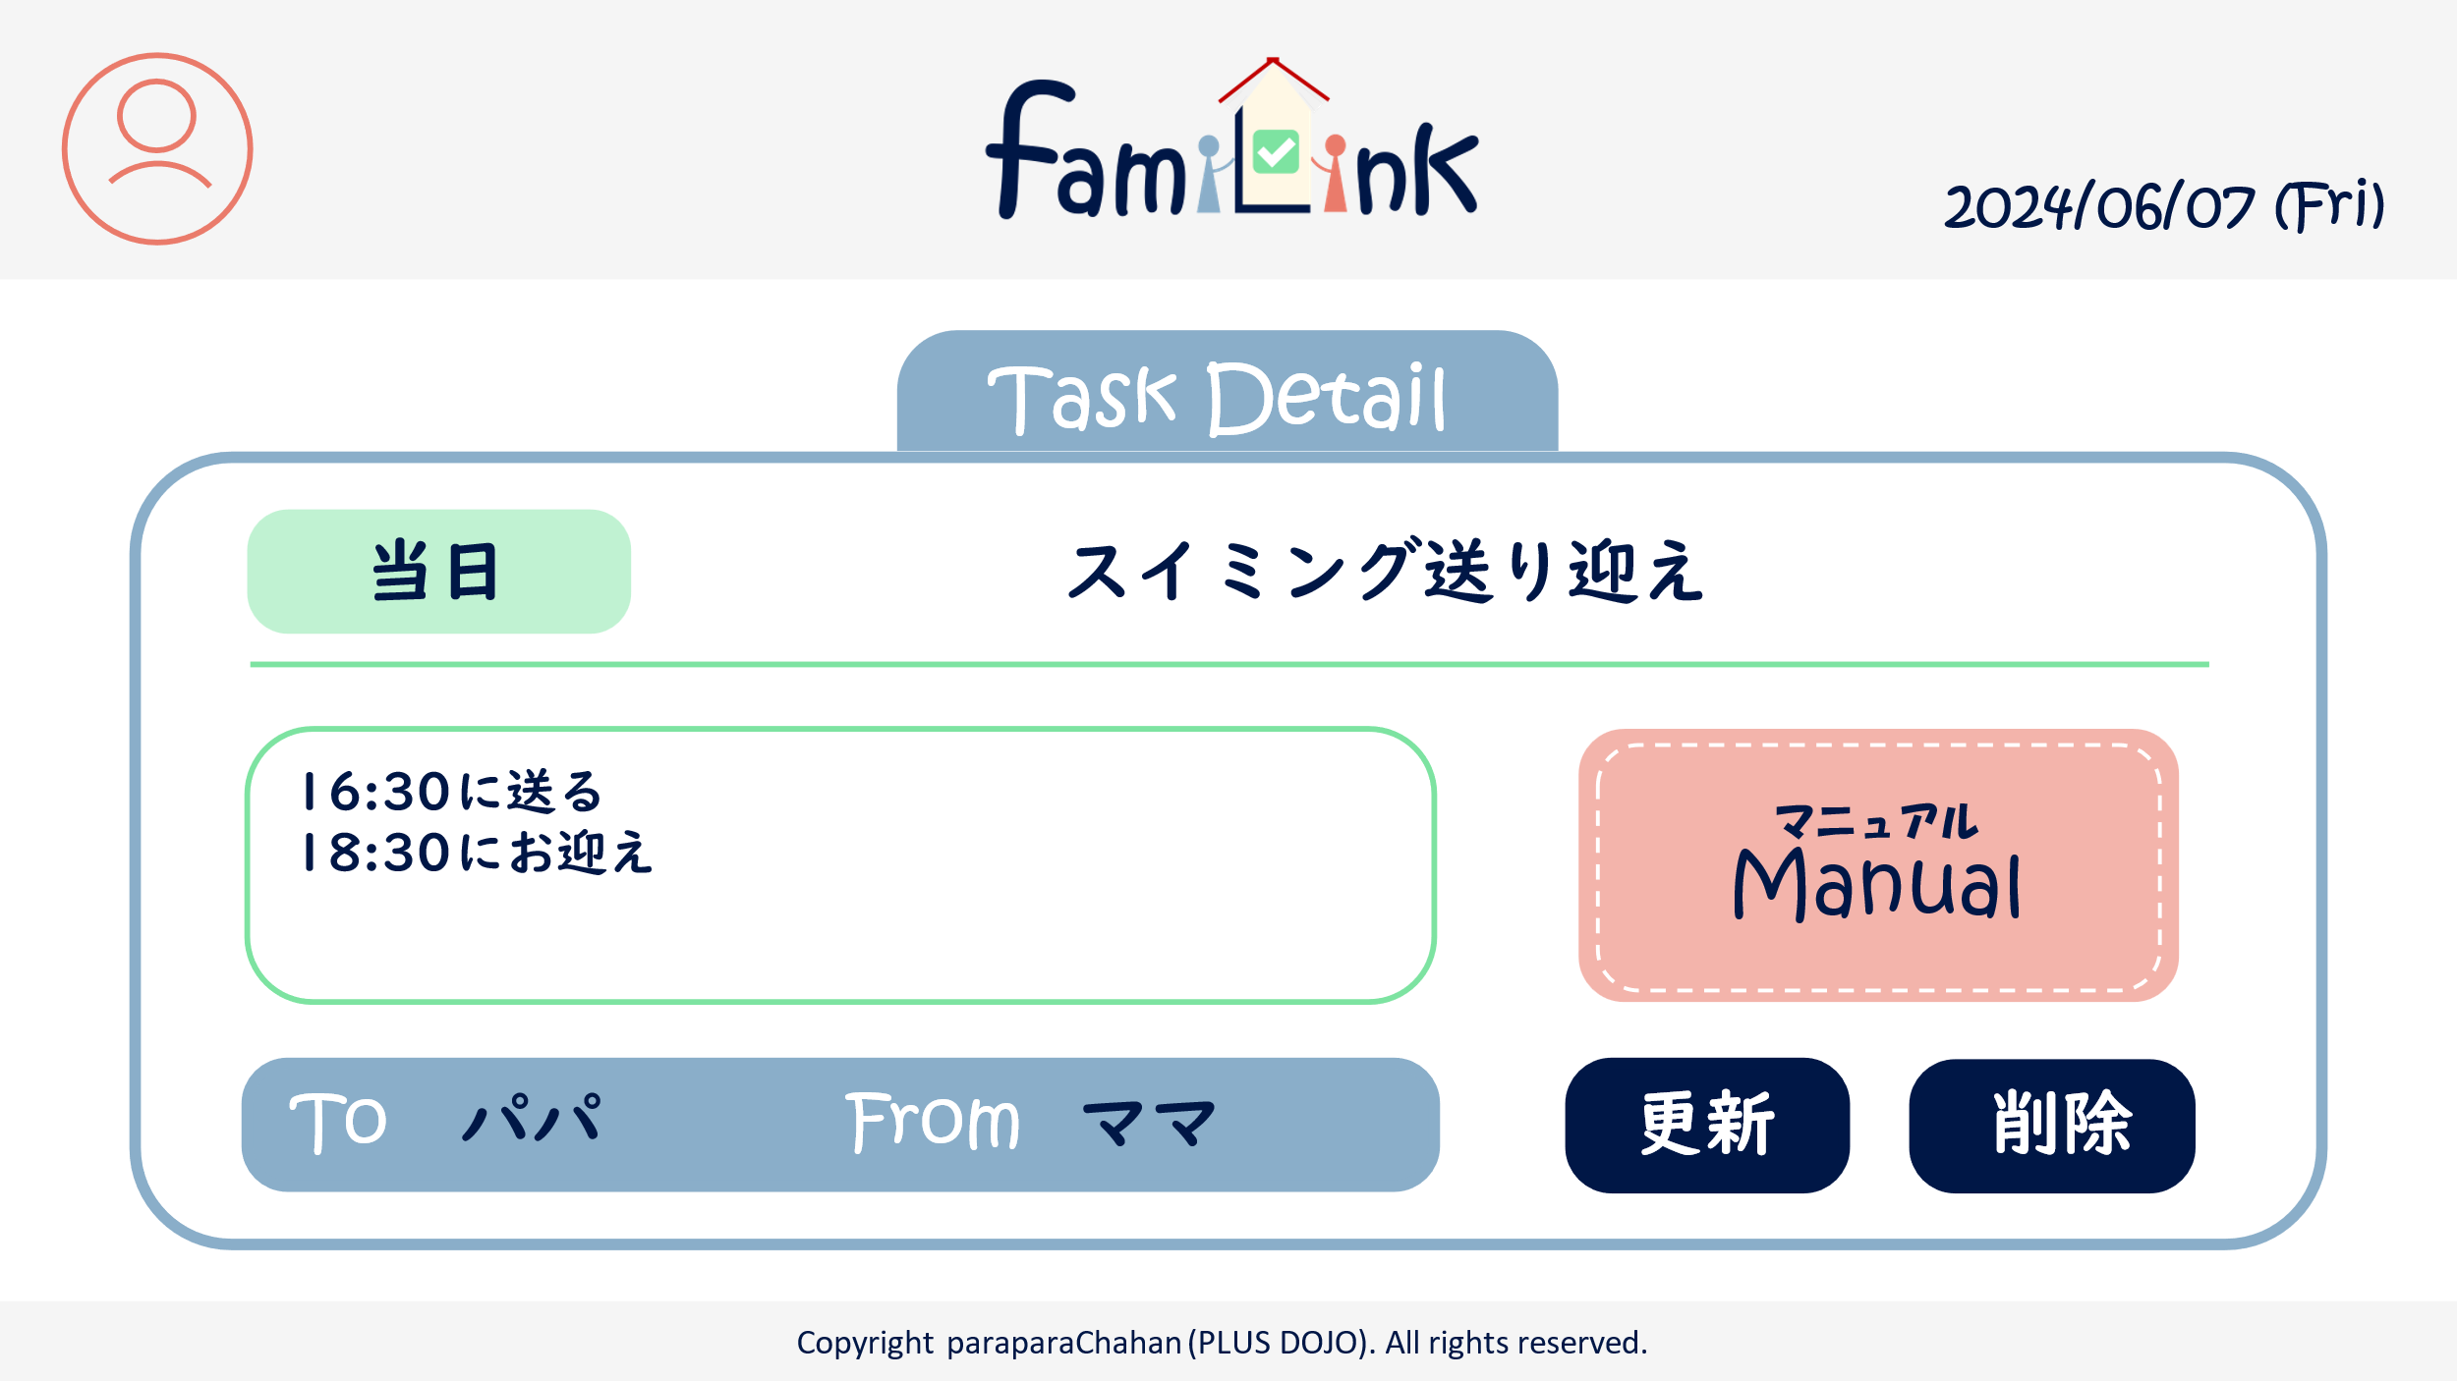
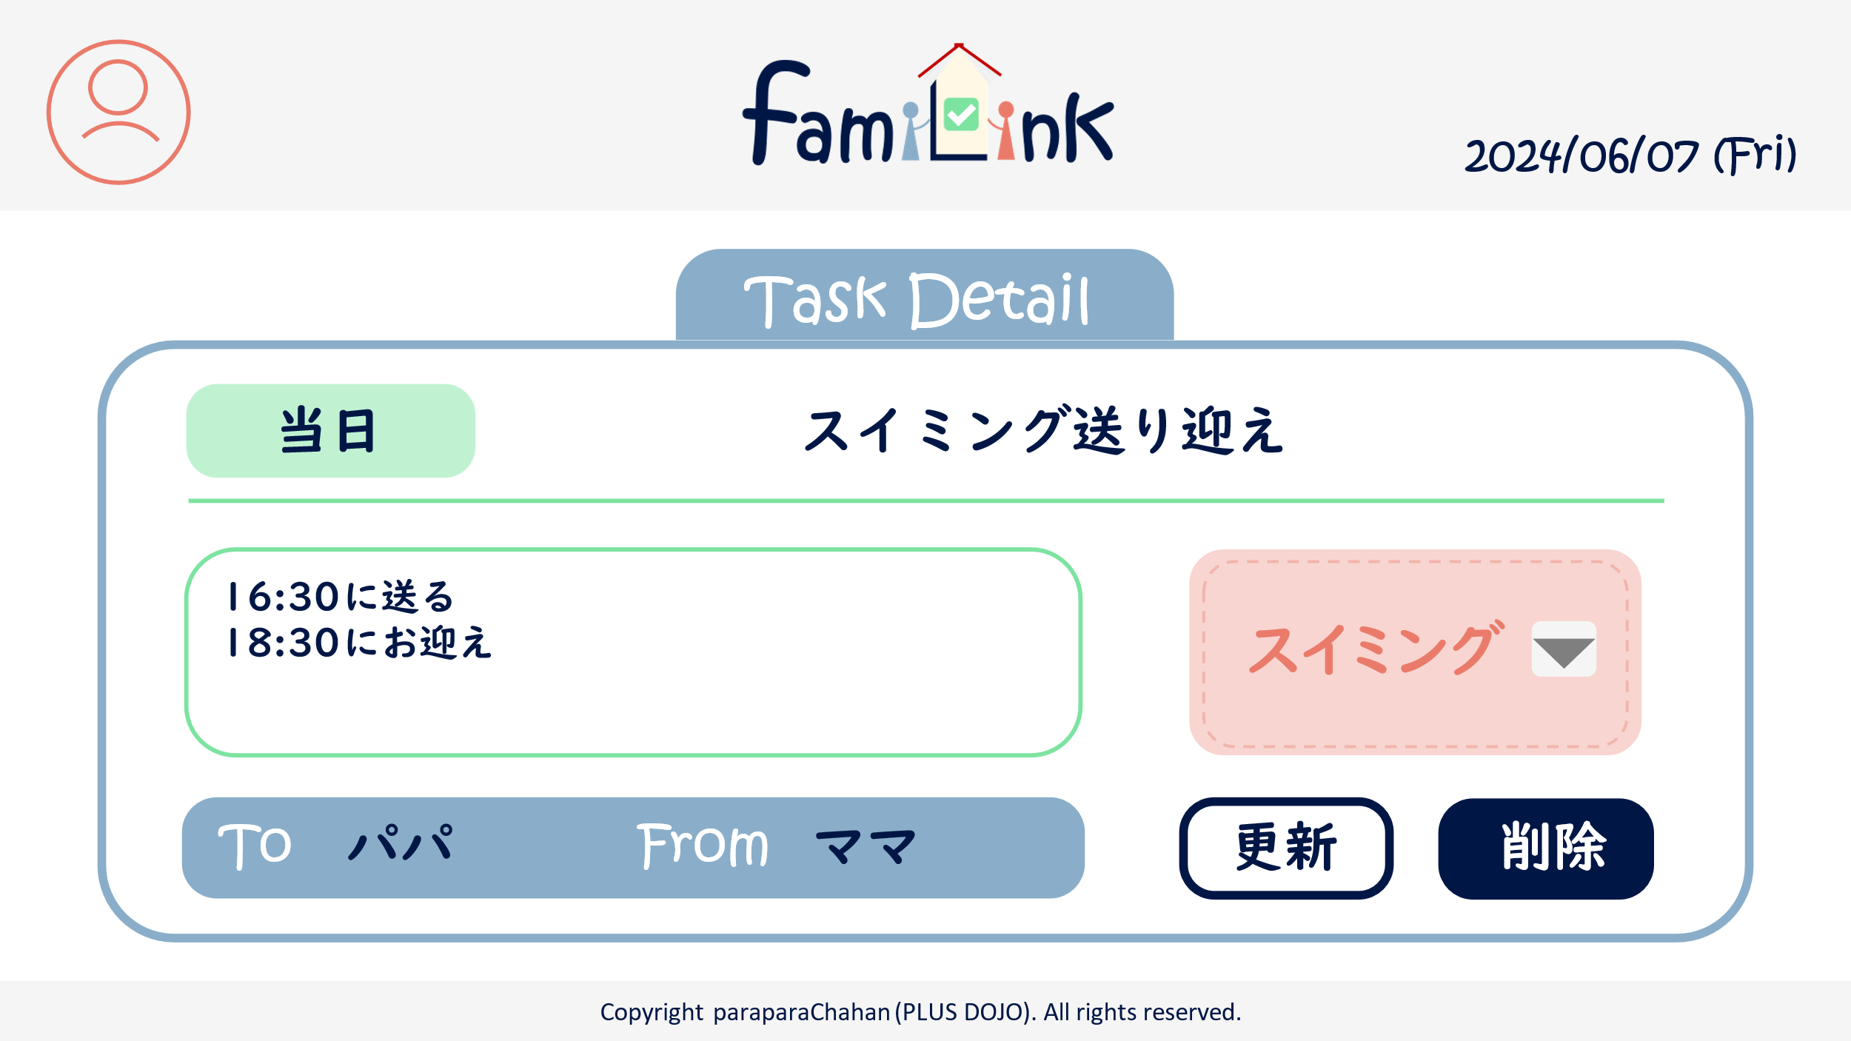

4.1
4.2

4.6
4.6
4.3
4.6

7
4.4
4.5
6

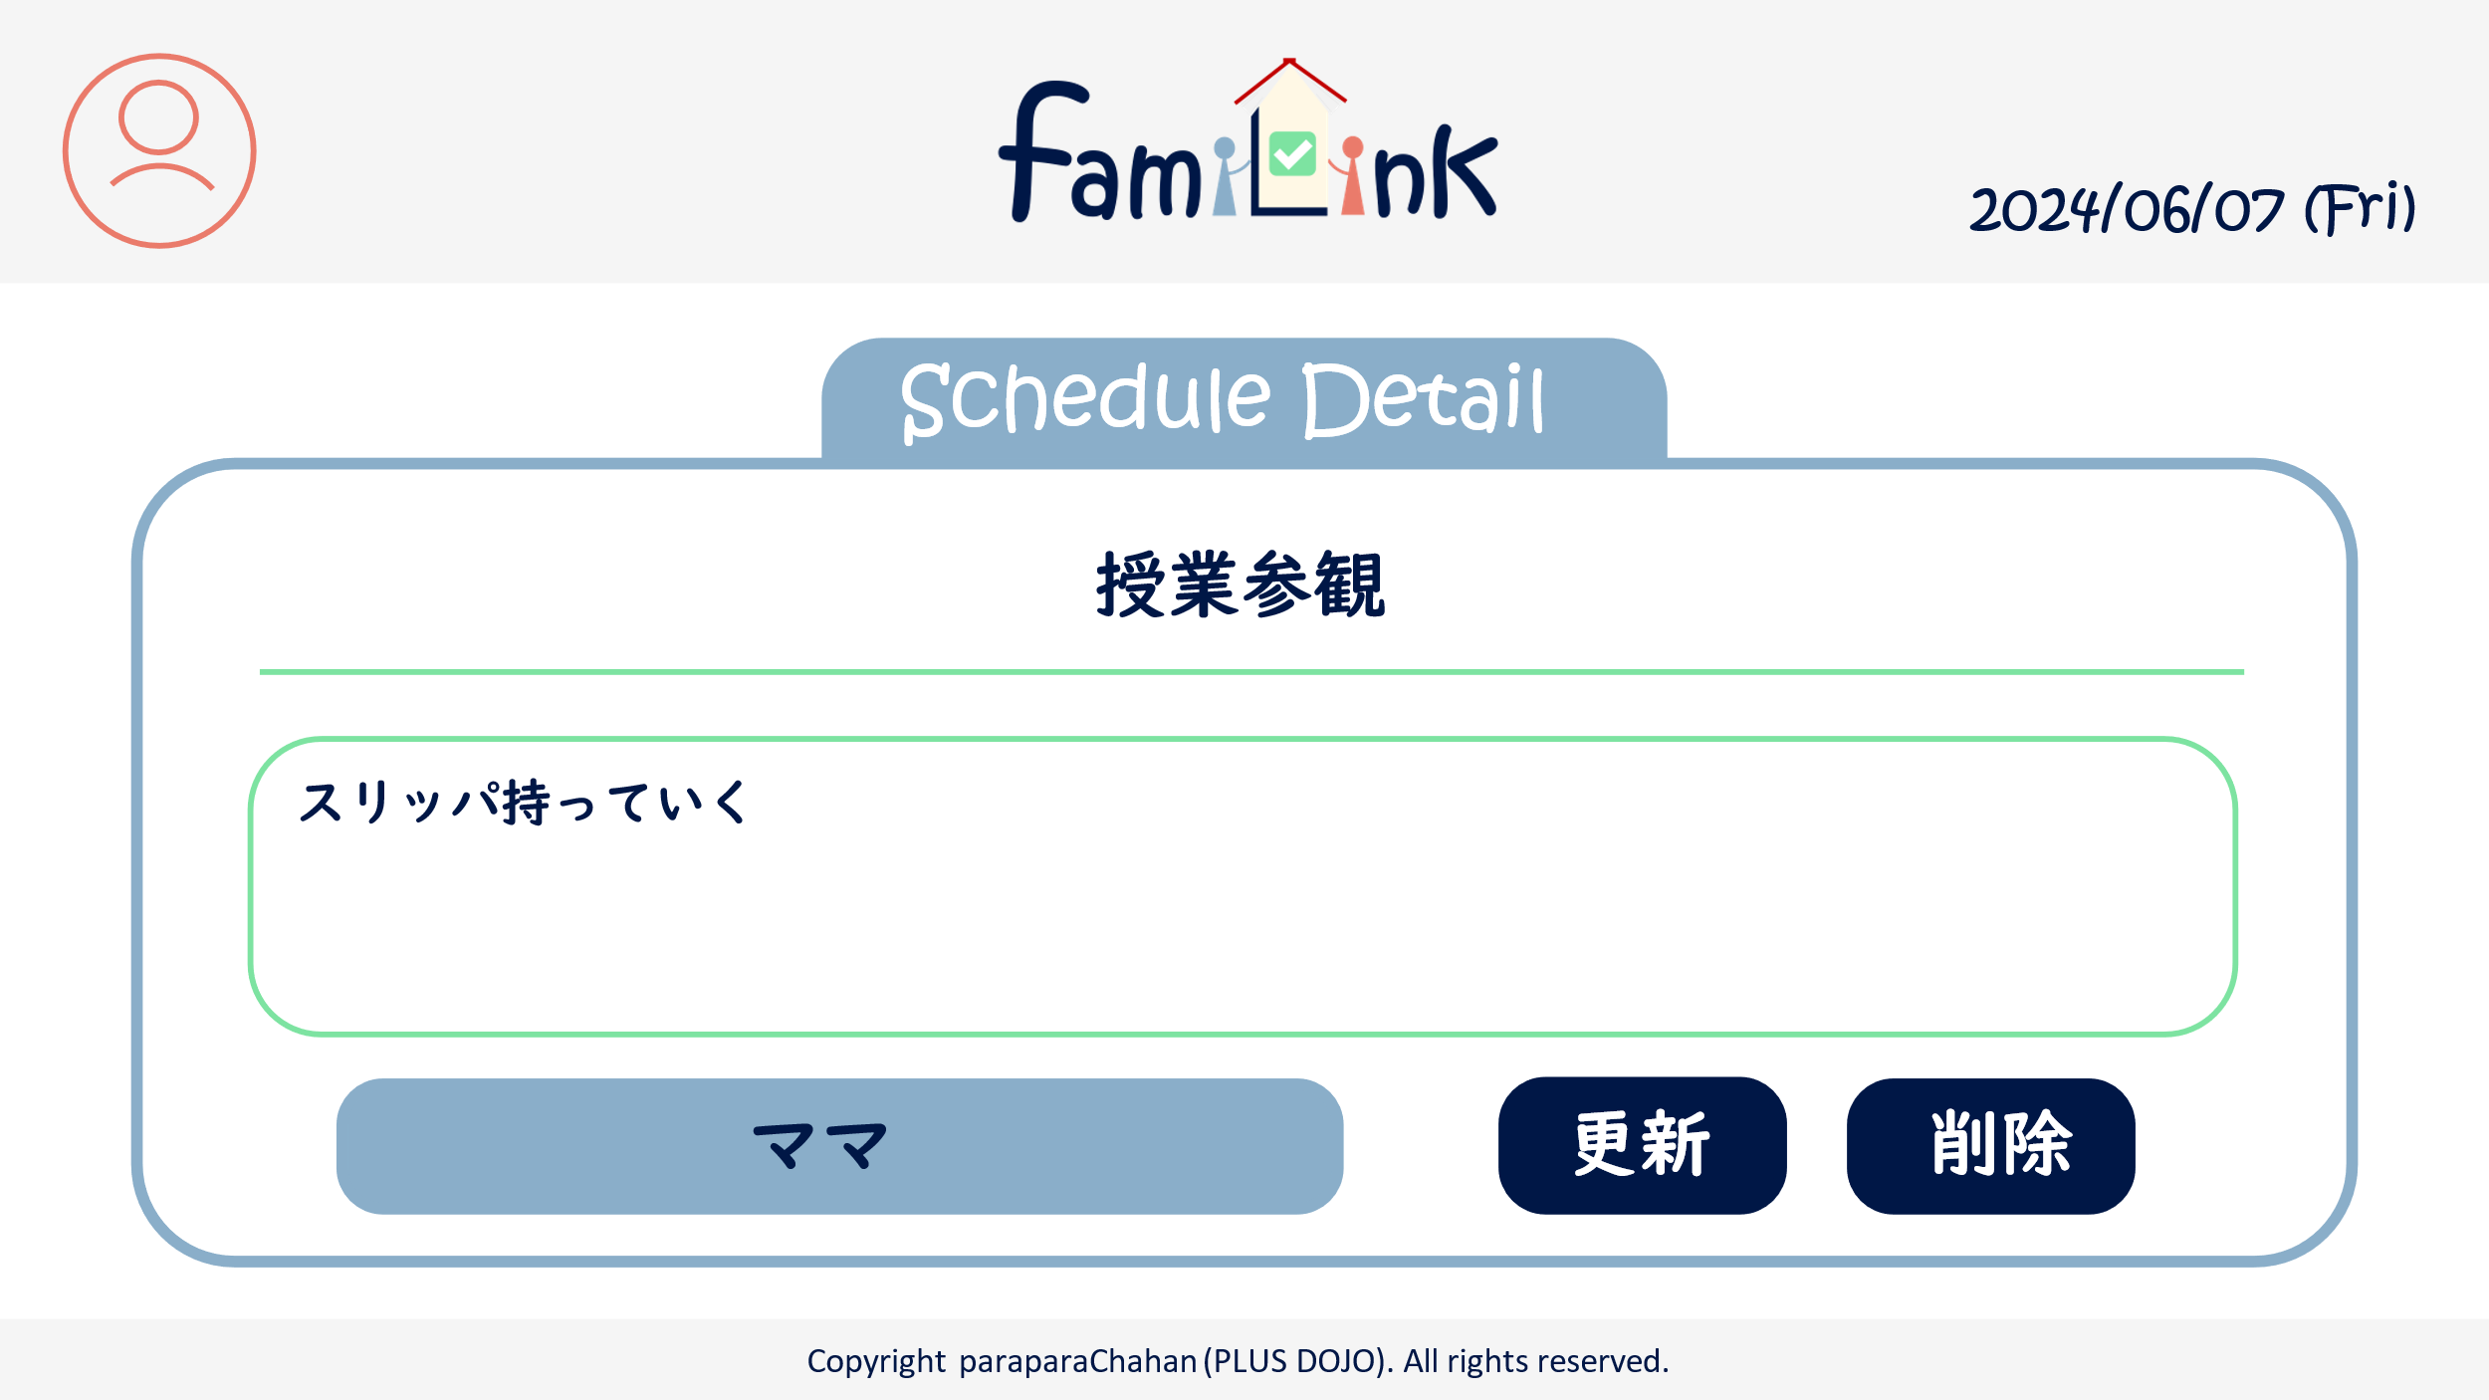

5.1

5.2

5.3

6
7

 | 機能設計
 |  | 1.ページロード
 |  |  | taskUpdate.jspもしくはscheduleUpdate.jspを表示

 |  | 2.アカウントボタンクリック
 |  |  | クリックすると、アカウント情報変更・グループ一覧・グループ詳細情報・ログアウトの選択肢が表示される。
 |  |  | アカウント情報変更をクリックするとアカウントservletにgetする。
 |  |  | グループ一覧をクリックするとアカウントservletにgetする。
 |  |  | グループ詳細をクリックするとアカウントservletにgetする。
 |  |  | ログアウトをクリックすると、確認アラートが表示されはいを押すとログアウトする。

 |  | 3.ロゴクリック
 |  |  | クリックするとhomeServletにgetする。

 |  | 4.更新ボタンクリック
 |  |  | resultServletにget。Jspはタスクと予定で別

 |  | 4.削除ボタンクリック
 |  |  | resultServletにget。タスクor予定を削除

 | 項目定義書

 | No |  | 物理名 | 論理名 |  | 画面型 |  | データ型(Java) | min | max | DBテーブル |  | DBカラム | 備考
 |  | 1 | acount | アカウントボタン |  | button
 |  | 1.1 | acount_info | アカウント情報 |  | button
 |  | 1.2 | group_list | グループ一覧 |  | button
 |  | 1.3 | group_info | グループ詳細情報 |  | button
 |  | 1.4 | logout | ログアウト |  | button
 |  | 2 | logo | ロゴボタン |  | button
 |  | 3 | today | 今日の日付 |  | div |  | Date
 |  | 4 | taskItem | タスクの項目
 |  | 4.1 | date | 日付 |  | input |  | Date
 |  | 4.2 | heading | 見出し |  | input |  | String
 |  | 4.3 | detail | 内容 |  | input |  | String
 |  | 4.4 | to | 送り先 |  | input |  | select
 |  | 4.5 | from | 送り手 |  | div |  | String
 |  | 4.6 | manualLink | マニュアルリンク |  | select |  | String
 |  | 5 | scheduleItem | 予定の項目
 |  | 5.1 | heading | 見出し |  | input |  | select
 |  | 5.2 | detail | 内容 |  | input
 |  | 5.3 | who | 担い手 |  | input
 |  | 6 | update | 更新 |  | button
 |  | 7 | delete | 削除 |  | button

アカウント画面
外部設計書 |  |  |  |  | チーム名 |  | C2_パラパラチャーハン
 |  |  |  |  | 画面名 |  | アカウント画面 |  |  |  | 作成者 | 松岡拓海 |  |  | 更新者
 |  |  |  |  | システム名 |  | famiLink |  |  |  | 作成日 | 2024-06-07 |  |  | 更新日
 |  |  |  |  | 備考

1
2
 | 画面設計
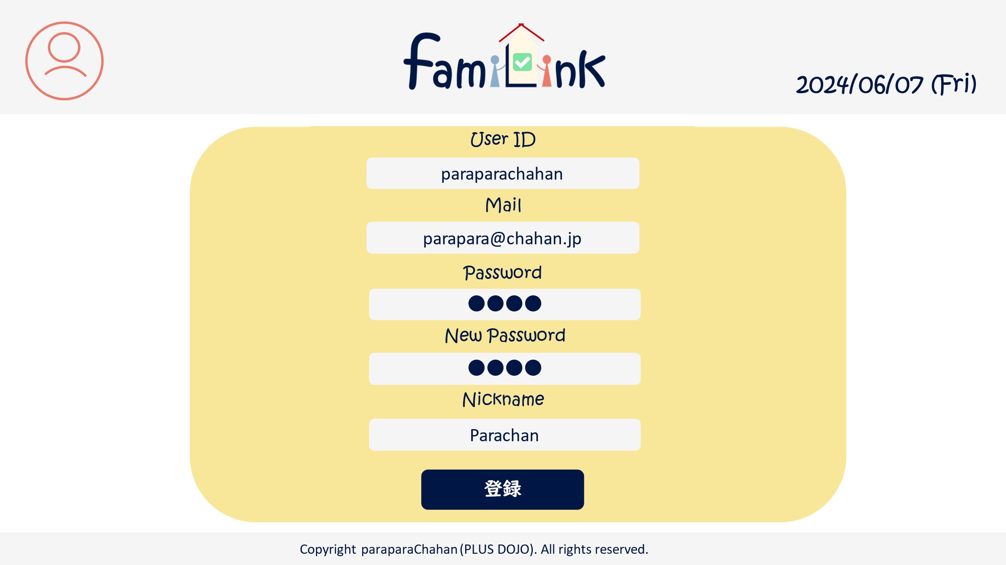
3

4

5

6

7

8

9

 | 機能設計
 |  | 1.ページロード
 |  | アカウントjspを表示する。
 |  | userID,メールアドレス,ニックネームをDBから表示する。

 |  | 2.変更フォーム
 |  | userID,メールアドレス,password,ニックネームを書き換えることができる。
 |  | 旧パスワード欄にはこれまでのパスワードを入力する。
 |  | 新パスワード欄には新しいパスワードを入力する。

 |  | 2.変更ボタン
 |  | クリックすると「更新しますか」と確認アラートを表示し、はいを押すと記載されているデータに更新する。
 |  | いいえを押すと更新されない。
 |  | pw欄が空欄の場合pwは更新されない。
 |  | 旧パスワードが異なると変更できない。

 |  | 3.ロゴクリック
 |  | クリックするとホームservletにgetする。

 | 項目定義書

 | No |  | 物理名 | 論理名 |  | 画面型 |  | データ型(Java) | min | max | DBテーブル |  | DBカラム | 備考
 |  | 1 | acount | アカウントボタン |  | button
 |  | 1.1 | acount_info | アカウント情報 |  | button
 |  | 1.2 | group_list | グループ一覧 |  | button
 |  | 1.3 | group_info | グループ詳細情報 |  | button
 |  | 1.4 | logout | ログアウト |  | button
 |  | 2 | logo | ロゴボタン |  | button
 |  | 3 | today | 日付 |  | div |  | Date |  |  |  |  |  | 今日の日付が自動表示
 |  | 4 | userID | ユーザーID |  | input |  | text |  |  | account_table |  | userID
 |  | 5 | mail | メールアドレス |  | input |  | mail |  |  | account_table |  | mail
 |  | 6 | old_pw | 旧パスワード |  | input |  | password
 |  | 7 | new_pw | 新パスワード |  | input |  | password |  |  | account_table |  | pw
 |  | 8 | name | ニックネーム |  | input |  | text |  |  | account_table |  | nickname
 |  | 9 | edit | 変更ボタン |  | submit

